data
 | Types of Work Items
レビュー指摘_意味
レビュー指摘_意味
 | Error
 | Bug

 | Phase(Process)
 | DD_Create
 | DD_Rv
 | M_Create
 | M_Rv
 | UT_Item Create
 | UT_Item Create_Rv
 | UT_Implement

 | Status
 | Opening
 | Correction
 | Confirming
 | Complete

Bug Cause：Incomplete Specification | 1A: No Description
 | 1B: Leakage of Description
 | 1C: Un Clear
 | 1D: Standard Violation
 | 1E: Leakage in correction of document
 | 1F: Mismatch between document
 | 1G: Other
Bug cause: Deployment issue from spec | 2A: Oversight of Specification
 | 2B: Insufficient understanding of specifications
 | 2C: Leakage of studying in specification
 | 2D: Other
Bug cause: Other issues | 3A: Lack of knowledge in language usage
 | 3B :Insufficient communication
 | 3C: Standard Violation
 | 3D: Leakage in checking of re-using time
 | 3E: Leakage in checking of correction time
 | 3F: Simple Mistake
 | 3G: Other

Error Type：DD | D1：設計記載誤り
 | D2：設計理解誤り
 | D3：設計確認誤り
 | D4：設計に日本語理解度不足
Error type: M | M1: Interface Error | Interface Error
 | M2: Logical error | Logical error
 | M3: Data Defination error | Data Defination error
 | M4: Table Defination error | Table Defination error
 | M5: Format error | Format error
Error type: UT Implement | UT1: Test Design Specification Extraction Omission | Test Design Specification Extraction Omission
 | UT2: Omission of Test itself | Omission of Test itself
 | UT3: Result Confirmation Mistake | Result Confirmation Mistake
 | UT4: Environment Problem | Environment Problem

タイトル | 画面設計書との整合性
Title | 初期表示状態
 | ローディング状態
 | 成功状態
 | エラー状態
 | データ取扱い
 | ユーザー操作
 | システム連携・環境
 | UX
 | 再利用性
 | 可読性

メソッド名
Method Name・チェックポイント

指摘‗エビデンス
No. | Detail Comment | Source Images
2 | 全体として、Screen Design Documents および UI Guideline と照合した際、ボタン配置、ボタンラベルのフォントサイズ、画面ラベルのフォントサイズに関する軽微な UI の不整合が確認されました | 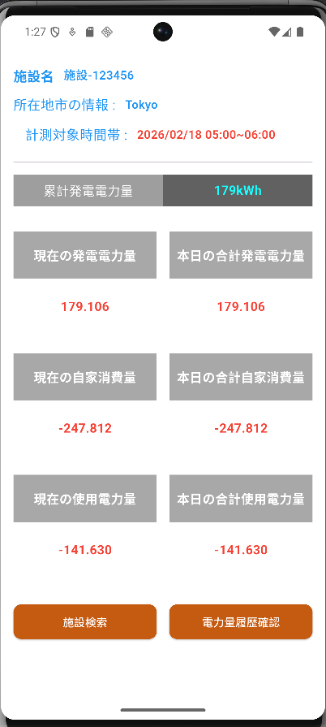 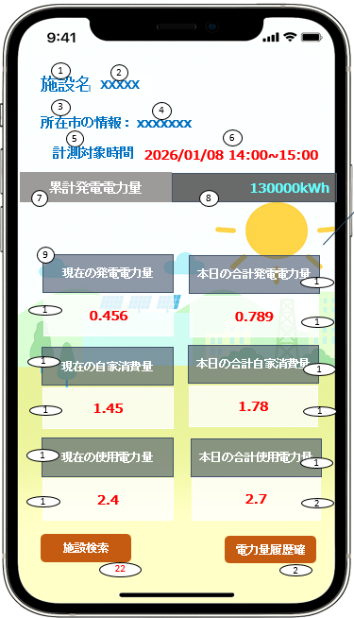
37 | コード内にまだ print() や log のデバッグ行が残っています。production console をクリーンに保ち、内部データが出力されないよう、それらを削除してください。 | 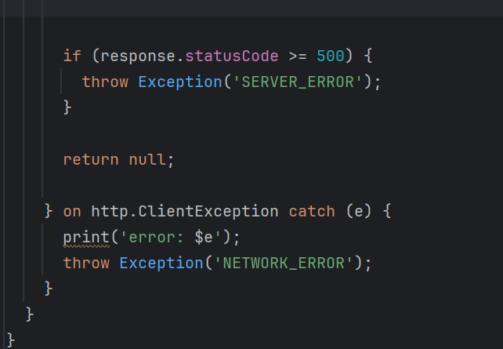
28 | API endpoint を直接呼び出すのではなく、.env ファイルに endpoint を定義し、そこから変数として利用する方針とします | 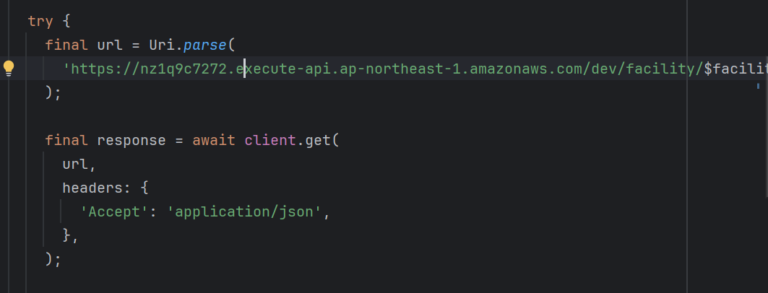
26 | Implement robust input validation and UI safeguards to ensure the application does not break when API responses contain: !)Extreme numeric values (very large/small, negative, or out-of-range), 2)Long or unbounded text (labels, descriptions, dynamic content), 3)Special characters (Unicode, emojis, HTML entities, escape sequences).

